상품제안서
3way 홀 버터나이프 1P | 상품코드: S43644

 |  |  |  |  |  |  | 02-713-8555 | www.synergygift.co.kr
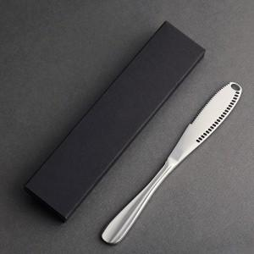

【상세/제작정보】 | <p><span style="font-size: 14pt;">※ 케이스인쇄 별도 문의 바랍니다.</span></p>

【인쇄/포장옵션】 | 레이저 / 포장불가능

【공급단가】 | 수량 | 200~ | 500~ | 1,000~ | 3,000~ | 5,000~
*VAT별도 | 단가 | 3,120원 | 2,950원 | 2,860원 | 2,790원 | 2,740원

【상품 URL】 | https://www.synergygift.co.kr:443/src/goods_detail.php?gdno=43644

